PD
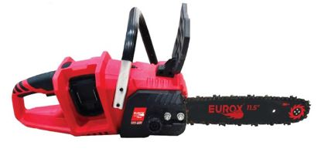
เลขที่ SKU : 05-004-657 วันที่ : 15/09/2023
1. ข้อมูลสินค้า |  |  |  | รูปสินค้า
ประเภท (กลุ่มหลัก) | เครื่องมือไฟฟ้าไร้สาย | ประเภท (กลุ่มรอง) | เลื่อยโซ่ไร้สาย
ชื่อภาษาไทย | เลื่อยโซ่ไร้สาย 21V. EUROX twin T (set) | ชื่อภาษาอังกฤษ | CORDLESS CHAINSAW 21V. EUROX twin T
รหัสสินค้า | 05-004-657 | Barcode | 8859007714982
สถานะสินค้า | N | รหัสทีมขาย | TT
รุ่น (Model) | เลื่อยโซ่ | ยี่ห้อ | EUROX
สีตัวสินค้า | แดง - ดำ | สีของบรรจุภัณฑ์ | น้ำตาล
ทำจากวัสดุ | พลาสติก - เหล็ก | ประเทศผู้ผลิต | PRC
ผู้ผลิต | S86 เครื่องมือไร้สาย

2. คุณสมบัติ
แบตเตอรี่ | 21 โวลต์ | บาร์โซ่ | 11.5 นิ้ว
กำลัง | 6.6 เมตร/วินาที
 |  |  |  | รูปบรรจุภัณฑ์

3. รายละเอียดบรรจุภัณฑ์
ขนาดสินค้า (ซม.) | 51x16.5x15.5 (ไม่รวมบรรจุภัณฑ์) | น้ำหนักสินค้า (กก.) | 3.2 (ไม่รวมบรรจุภัณฑ์)
ขนาดกล่อง 1 (ซม.) | 52x31.5x17 | ขนาดบรรจุ (กล่อง) | 1 SET
ขนาดกล่อง 2 (ซม.)
น้ำหนักรวมสินค้า (กก.) | 4.1 | บาร์โค้ดกล่อง | 8859007714982
ขนาดลัง (ซม.) |  | ขนาดบรรจุ (ลัง) | 1
น้ำหนักลังรวมสินค้า (กก.) | 4.1 | บาร์โค้ดลัง | 8859007714982

4. อุปกรณ์ภายในกล่อง
มือจับ, ขวดเติมน้ำมัน, ไขควง, โซ่ 1 เส้น, บังใบ, บาร์โซ่ 11.5", ประแจบล็อค, แบตเตอรี่ 2 ก้อน, สายชาร์จ, คู่มือการใช้งาน, ใบรับประกัน 6 เดือน

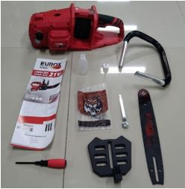
5. วิธีการใช้งาน
เนื่องจากเพื่อป้องกันความปลอดภัยจากการไปโดนสวิตท์แบบไม่ตั้งใจจนเกิดอุบัติเหตุ ในการใช้งานตัวเครื่องจึงต้องกำสวิตท์พร้อมกันทั้ง 2 อันจึงจะสามารถใช้งานได้ |  |  |  | อุปกรณ์ภายในกล่อง
*** ในการใช้งานทุกครั้งต้องใส่น้ำมันหล่อบาร์โซ่ด้วยเพื่อหล่อลื่นโซ่และบาร์ในขณะที่ตัดกิ่งไม้
*** สินค้าออกแบบเพื่อใช้งานตัดแต่งกิ่งไม้ขนาดเล็ก ไม่ควรใช้งานตัดกิ่งไม้ที่มีขนาดเส้นผ่านศูนย์กลางใหญ่กว่า 15 ซม.
แบตเตอรี่ 1 ก้อน สามารถตัดกิ่งไม้ที่มีขนาดเส้นผ่านศูนย์กลาง 10 ซม. ได้ประมาณ 18-20 แผ่น ขึ้นอยู่กับการใช้งานของแต่ละบุคคล
แบตเตอรี่ 1 ก้อน สามารถตัดกิ่งไม้ที่มีขนาดเส้นผ่านศูนย์กลาง 15 ซม. ได้ประมาณ 12-16 แผ่น ขึ้นอยู่กับการใช้งานของแต่ละบุคคล

6. จุดเด่น จุดขาย ของสินค้า
ปรับความตึงของโซ่ได้
ฝาครอบป้องกันที่กว้างและหนา ด้านหน้าของที่จับ ปกป้องมือไม่ให้บาดเจ็บ
โซ่ชุบแข็งที่ทนทานต่อการสึกหลอ

7. การรับประกัน
ระยะเวลารับประกัน (เดือน) | 6 ระบุ โดยห้ามดัดแปลงความยาวของบาร์เลื่อย การรับประกันจะสิ้นสุดลงหากมีการดัดแปลงความยาวของบาร์เลื่อย (ทั้งนี้ดูจากใบเสร็จรับเงินของทางร้านค้าที่สั่งซื้อและใบรับประกัน)
ประเภทการรับประกัน | การรับประกันนี้ไม่รวมการชำรุดของวัสดุสิ้นเปลือง อุปกรณ์เสริม และของแถมในชุด |  |  | รูปลังสินค้า
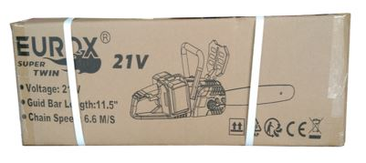
เงื่อนไขการรับประกัน | บริษัทฯ ไม่รับประกันความชำรุดใดๆ จากการใช้ผิดประเภท หรือ ถอด ซ่อม คัดแปลงโดยบุคคลภายนอก หรือความชำรุดที่เกิดจากอุบัติเหตุ การขนส่ง อัคคีภัย ภัยธรรมชาติ ความแปรปรวนของระบบกระแสไฟฟ้า การดูแลรักษาไม่ถูกวิธีตามที่ระบุไว้ในคู่มือ การรับประกันจะสิ้นสุดลง

8. ข้อมูล สคบ.
ชื่อสินค้า | เลื่อยโซ่ไร้สาย 21V. EUROX twin T (set)
ผลิตจากประเทศ | PRC
จัดจำหน่ายโดย | บริษัท คิงบางกอก อินเตอร์เทรด จำกัด
 | 541,543,545 ซอย 39/1 แขวงท่าแร้ง เขตบางเขน กรุงเทพมหานคร 10220
 | เลขประจำตัวผู้เสียภาษี: 0105545012035 สำนักงานใหญ่ | โทรศัพท์: 02-509-3850 | โทรสาร: 02-509-3856
บรรจุ | 1 SET/กล่อง
วิธีการใช้ | ใช้สำหรับเลื่อยไม้
คำเตือน | ขณะใช้งานหรือเลิกใช้งาน ควรเก็บอุปกรณ์ให้พ้นมือเด็กเพื่อความปลอดภัย
ราคา | ระบุ ณ จุดขาย
วันที่ผลิต | . |  |  | รูป Barcode
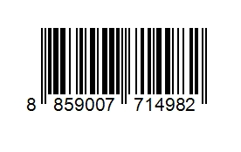
9. ข้อควรระวัง
คำเตือน | โปรดระวังบาร์โซ่อาจกระชากไปข้างหน้า หรือ กลับหลังอย่างทันทีทันใดโดยไม่มีสาเหตุ
ข้อแนะนำในการใช้งาน | เมื่อมีการใช้โซ่ใหม่ ให้ปรับความตึงโซ่บ่อยๆ เนื่องจากโว่มักจะ "หย่อน"

